CU_01
Requerimiento | RF_05 | Nombre | Contabilizar productos
Descripción | Esta parte del sistema tiene la función de ayudar a contabilizar la cantidad de productos que el cliente tiene almacenado, de acuerdo a una categoría y un producto previamente seleccionado.
Actores | Operador

Precondiciones | El usuario ha seleccionado una categoría y un producto.
Postcondiciones | Ha realizado las acciones requeridas Se han guardado los cambios luego de las modificaciones

Flujo principal
Paso | Actor | Accion
1 | Usuario | Indica que se contabilizará un producto
2 | Sistema | Muestra las opciones para agregar o para eliminar una cantidad de productos.
3 | Usuario | Ingresa la cantidad que se desea agregar o eliminar del registro de dicho producto y guarda.
4 | Sistema | Muestra los datos actualizados y pregunta que si desea guardar los cambios
5 | Usuario | Confirma los cambios realizados
6 | Sistema | Informa que los cambios han sido guardados

Flujos alternativos y excepciones
Paso | Descripción
5 | En caso de que el usuario no confirme los cambios, no se realizará ninguna acción hasta que el usuario decida guardar con éxito o cancelar todos los cambios hechos

* | El Usuario cierra las ventanas de la operación sin ninguna selección.

Reglas de negocio, Notas

PROTOTIPO
Nombre ventana: Administrar inventario
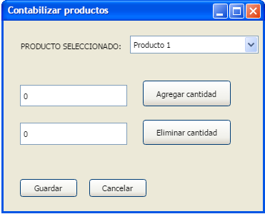

Elemento | Tipo de dato | Longitud | Formato | Obligatorio | Comportamiento
lblProductoSelec | N/A | N/A | N/A | N/A | Indica que el combo box contiene un producto seleccionado
comboProductos | N/A | N/A | N/A | SÍ | Muestra la lista de los productos en almacén con el primer de la lista seleccionado por defecto
txtCantidadAdd | N/A | N/A | N/A | SÍ | Recibe un numero entero donde se ingresará la cantidad a aumentar
txtCantidadDelet | N/A | N/A | N/A | SÍ | Recibe un numero entero donde se ingresará la cantidad a disminuir
btnAgregarCant | N/A | N/A | N/A | SÍ | Agrega la cantidad del txtCantidadAdd al registro del producto.
btnEliminarCant | N/A | N/A | N/A | SÍ | Elimina la cantidad del txtCantidadDelet del registro del producto
btnGuardar | N/A | N/A | N/A | SÍ | Guarda los cambios realizados en el producto
btnCancelar | N/A | N/A | N/A | SÍ | Deshace todos los cambios realizados y regresa al menu anterior.

Notas u observaciones adicionales

Nombre ventana 2

Elemento | Tipo de dato | Longitud | Formato | Obligatorio | Comportamiento

Notas u observaciones adicionales

